상품제안서
씽크웨이CROAD BK620턴 블루투스 유무선기계식키보드 | 상품코드: F21786

 |  |  |  |  |  |  | 02-412-0044 | www.easy1.co.kr
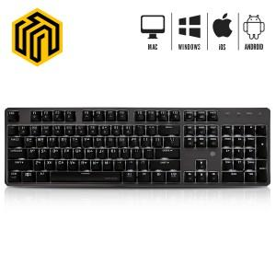 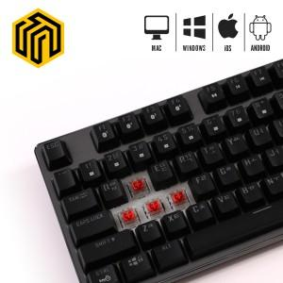

【상세/제작정보】

【인쇄/포장옵션】 | 레이저 / 포장지포장

【공급단가】 | 수량 | 20~ | 100~ | 300~ | 500~ | 1,000~
*VAT별도 | 단가 | 62,100원 | 59,800원 | 57,500원 | 55,200원 | 53,820원

【상품 URL】 | https://dev.easy1.co.kr:443/src/goods_detail.php?gdno=21786

